상품제안서
송월 라이트무지 세면타월 30수 130g | 상품코드: S09221

 |  |  |  |  |  |  | 02-713-8555 | www.synergygift.co.kr
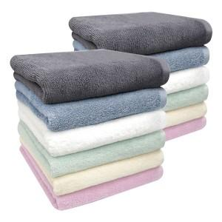

【상세/제작정보】 | <p>※ 종이상자 미선택시 기본 벌크 출고됩니다.</p>

【인쇄/포장옵션】 | 실크, 자수 / 포장지포장

【공급단가】 | 수량 | 100~ | 500~ | 1,000~ | 3,000~ | 5,000~
*VAT별도 | 베이지 | 2,900원 | 2,850원 | 2,790원 | 2,670원 | 2,560원
 | 아이보리 | 2,900원 | 2,850원 | 2,790원 | 2,670원 | 2,560원
 | 연두 | 2,900원 | 2,850원 | 2,790원 | 2,670원 | 2,560원
 | 하늘 | 2,900원 | 2,850원 | 2,790원 | 2,670원 | 2,560원

【상품 URL】 | https://www.synergygift.co.kr:443/src/goods_detail.php?gdno=19985

